住宅延べ面積
 | 63. 住宅延べ面積（１住宅当たり）

 | 時点 2018(H30)年（５年毎） |  |  |  |  |  |  | 平 均 値 |  |  |  | 77.86
 | 単位 ㎡ |  |  |  |  |  |  | 標準偏差 |  |  |  | 45.78
 | 市町村名 | 指標 | 順位 |  | #REF! | 備 考 | 市町村名 | 指標 | 順位 |  | #REF! | 備 考

 | 千葉県 | 89.74 |  | － |  |  | 八街市 | 106.73 |  | 16
 | 千葉市 | 82.12 |  | 36 |  |  | 印西市 | 112.79 |  | 12
 | 銚子市 | 109.31 |  | 14 |  |  | 白井市 | 106.12 |  | 18
 | 市川市 | 69.05 |  | 41 |  |  | 富里市 | 101.61 |  | 27
 | 船橋市 | 78.18 |  | 37 |  |  | 南房総市 | 121.24 |  | 4
 | 館山市 | 103.00 |  | 24 |  |  | 匝瑳市 | 128.08 |  | 1
 | 木更津市 | 102.27 |  | 25 |  |  | 香取市 | 122.70 |  | 3
 | 松戸市 | 77.68 |  | 38 |  |  | 山武市 | 117.66 |  | 8
 | 野田市 | 104.83 |  | 20 |  |  | いすみ市 | 121.05 |  | 5
 | 茂原市 | 106.69 |  | 17 |  |  | 大網白里市 | 113.58 |  | 11
 | 成田市 | 90.89 |  | 32 |  |  | 酒々井町 | 92.87 |  | 30
 | 佐倉市 | 103.06 |  | 23 |  |  | 栄町 | 119.26 |  | 6
 | 東金市 | 101.67 |  | 26 |  |  | 神崎町 | - |  | -
 | 旭 市 | 118.23 |  | 7 |  |  | 多古町 | - |  | -
 | 習志野市 | 76.98 |  | 39 |  |  | 東庄町 | - |  | -
 | 柏市 | 89.54 |  | 33 |  |  | 九十九里町 | 116.55 |  | 9
 | 勝浦市 | 110.11 |  | 13 |  |  | 芝山町 | - |  | -
 | 市原市 | 98.29 |  | 29 |  |  | 横芝光町 | 127.81 |  | 2
 | 流山市 | 92.44 |  | 31 |  |  | 一宮町 | - |  | -
 | 八千代市 | 85.67 |  | 35 |  |  | 睦沢町 | - |  | -
 | 我孫子市 | 99.54 |  | 28 |  |  | 長生村 | - |  | -
 | 鴨川市 | 104.58 |  | 21 |  |  | 白子町 | - |  | -
 | 鎌ケ谷市 | 86.83 |  | 34 |  |  | 長柄町 | - |  | -
 | 君津市 | 106.01 |  | 19 |  |  | 長南町 | - |  | -
 | 富津市 | 116.45 |  | 10 |  |  | 大多喜町 | - |  | -
 | 浦安市 | 71.60 |  | 40 |  |  | 御宿町 | - |  | -
 | 四街道市 | 103.92 |  | 22 |  |  | 鋸南町 | - |  | -
 | 袖ケ浦市 | 107.67 |  | 15

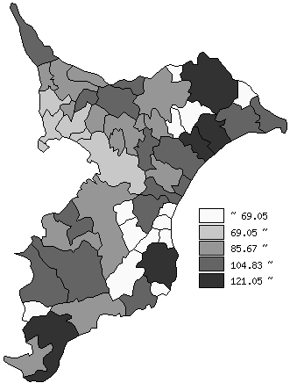
 | 千葉県の推移

平成10年 | 84.41
平成15年 | 87.53
平成20年 | 88.32
平成25年 | 88.53
平成30年 | 89.74

《備 考》 ・資料出所 総務省統計局「平成30年住宅・土地統計調査」 注）人口1万5千未満の町村については、調査対象外です。

